パターン1
 |  | import pandas as pd import numpy as np

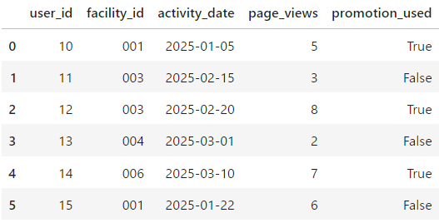 | 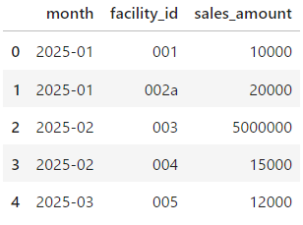 | # 1. モックデータ作成 # 月別・施設ID別売上データ sales_df = pd.DataFrame({ 'month': ['2025-01','2025-01','2025-02','2025-02','2025-03'], 'facility_id': ['001','002a','003','004','005'], # '002a' は文字混入例 'sales_amount': [10000, 20000, 5000000, 15000, 12000] # 5000000 が外れ値例 }) # サイト上のアクティビティログ activity_df = pd.DataFrame({ 'user_id': [10, 11, 12, 13, 14, 15], 'facility_id': ['001','003','003','004','006','001'], # '006' は売上データにない例 'activity_date': pd.to_datetime([ '2025-01-05','2025-02-15','2025-02-20', '2025-03-01','2025-03-10','2025-01-22' ]), 'page_views': [5, 3, 8, 2, 7, 6], 'promotion_used': [True, False, True, False, True, False] })

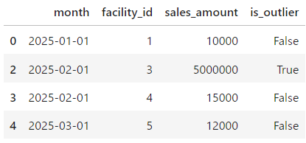 |  | # 2. データクレンジング # (a) facility_id に非数字が含まれる行を削除 clean_sales = sales_df[sales_df['facility_id'].str.isdigit()].copy() clean_sales['facility_id'] = clean_sales['facility_id'].astype(int) # (b) 外れ値検出：IQR を使って sales_amount の外れを確認し、マークを追加 Q1 = clean_sales['sales_amount'].quantile(0.25) Q3 = clean_sales['sales_amount'].quantile(0.75) IQR = Q3 - Q1 lower_bound = Q1 - 1.5 * IQR upper_bound = Q3 + 1.5 * IQR clean_sales['is_outlier'] = ~clean_sales['sales_amount'].between(lower_bound, upper_bound) # (c) month を datetime に変換して扱いやすく clean_sales['month'] = pd.to_datetime(clean_sales['month'], format='%Y-%m')

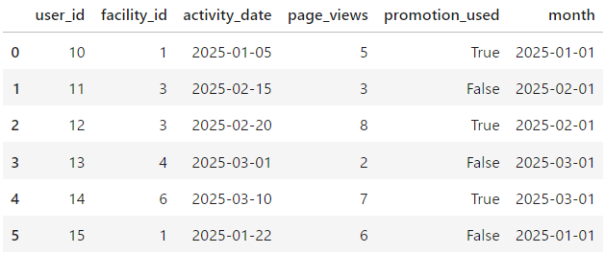 |  | # 3. アクティビティログの集計準備 # (a) activity_df も facility_id を int に activity_df = activity_df[activity_df['facility_id'].str.isdigit()].copy() activity_df['facility_id'] = activity_df['facility_id'].astype(int) # (b) activity_date から month カラムを抽出 activity_df['month'] = activity_df['activity_date'].dt.to_period('M').dt.to_timestamp() # (c) 施設・月ごとのアクティビティを集計 activity_agg = ( activity_df .groupby(['facility_id','month'], as_index=False) .agg({ 'user_id': 'nunique', 'page_views': 'sum', 'promotion_used': 'max' # プロモーション利用が一度でもあれば True }) .rename(columns={ 'user_id': 'unique_users', 'page_views': 'total_page_views', 'promotion_used': 'promo_flag' }) )

 |  | # 4. マージと最終集計 # (a) 売上にアクティビティ集計をマージ（左結合） merged = pd.merge( clean_sales, activity_agg, on=['facility_id','month'], how='left' ) # (b) アクティビティがない施設は 0 や False を補完 merged['unique_users'].fillna(0, inplace=True) merged['total_page_views'].fillna(0, inplace=True) merged['promo_flag'].fillna(False, inplace=True)

 |  | # 5. フラグ付け例の追加 # (a) 売上が外れ値かつプロモーション利用あり の場合に別フラグ merged['high_sales_and_promo'] = merged['is_outlier'] & merged['promo_flag'] # (b) 売上が一定額以上（例：20,000）でフラグ merged['high_sales_threshold'] = merged['sales_amount'] >= 20000 # 結果表示 print(merged)

パターン2
 | 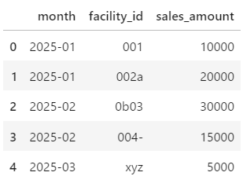 | sales_df = pd.DataFrame({ 'month': ['2025-01','2025-01','2025-02','2025-02','2025-03'], 'facility_id': ['001','002a','0b03','004-','xyz'], # いろんな混入例 'sales_amount': [10000, 20000, 30000, 15000, 5000] })

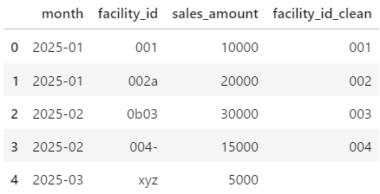 |  | # 1. facility_id を文字列化して「数字以外」を削除 sales_df['facility_id_clean'] = ( sales_df['facility_id'] .astype(str) .str.replace(r'\D+', '', regex=True) )

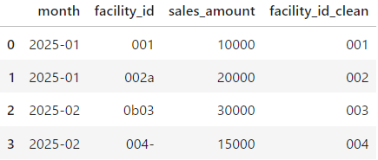
 |  | # 2. 数字以外を削除した結果、空文字になった行を除去 sales_df = sales_df[sales_df['facility_id_clean'] != ''].copy()

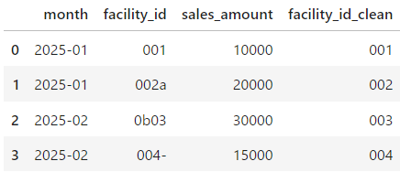
 |  | # 3. 必要に応じてゼロパディング（例：3桁固定）→ '2' → '002' sales_df['facility_id_clean'] = sales_df['facility_id_clean'].str.zfill(3)

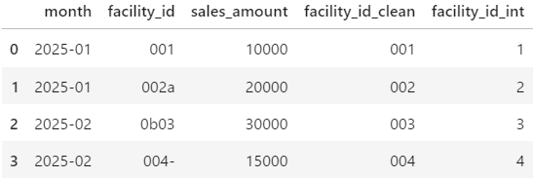
 |  | # 4. 整数型にキャストしたい場合 sales_df['facility_id_int'] = sales_df['facility_id_clean'].astype(int)

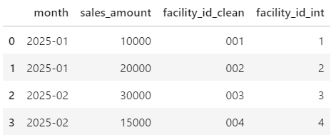
 |  | sales_df.drop(columns='facility_id', inplace=True)

